工事完了報告書
A4で印刷してください。
入力に不備があります！ |  |  |  |  |  |  |  |  |  | 【協力会社保管】

工 事 完 了 報 告 書

⇐報告日（提出日）は必ず記載してください。

 |  |  |  |  | 殿

 |  |  |  | 請負者
 |  |  |  |  | 住所

 |  |  |  |  | 会社名 |  | ㈱○○○○○○ |  |  |  |  | ㊞

 |  |  |  |  | 電話

 | 下記のとおり工事が完了したので、報告いたします。
 | 工事目的物の検査を実施して下さい。
工事名称

工種

契約番号 |  | 1 | ※注文書契約Noを記載してください

工期 |  |  |  |  |  | ～

⇐完了年月日は必ず記載してください。
※工事が完了した日を記載してください。
完了年月日

工 事 目 的 物 受 領 書

㈱○○○○○○ |  |  |  |  |  |  |  |  | 年 月 日
 |  |  |  |  | 殿

 |  |  |  | 発注者
 |  |  |  |  | 住所

 |  |  |  |  | 作業所

 |  |  |  |  | 所長名 |  |  |  |  |  | ㊞

 | 上記の工事目的物を検査し、完了を確認致しました。
 | 本日貴社からの申し出を受け、工事目的物を受領致しました。

 | 受領年月日 |  |  | 年 月 日

 |  |  |  |  |  |  |  |  |  |  |  |  | 2023.9 改訂
 |  |  |  |  |  |  |  |  |  | 【元請保管】

工 事 完 了 報 告 書

 |  |  |  |  |  |  |  |  | 0
 |  |  |  |  | 殿

 |  |  |  | 請負者
 |  |  |  |  | 住所

 |  |  |  |  | 会社名 |  | ㈱○○○○○○ |  |  |  |  | ㊞

 |  |  |  |  | 電話

 | 下記のとおり工事が完了したので、報告いたします。
 | 工事目的物の検査を実施して下さい。
工事名称 |  | 0

工種 |  | 0

契約番号 |  | 1 | ※注文書契約Noを記載してください

工期 |  | 0 |  |  |  | ～ |  | 0

完了年月日 |  | 0

工 事 目 的 物 受 領 書

㈱○○○○○○ |  |  |  |  |  |  |  |  | 年 月 日
 |  |  |  |  | 殿

 |  |  |  | 発注者
 |  |  |  |  | 住所

 |  |  |  |  | 作業所

 |  |  |  |  | 所長名 |  |  |  |  |  | ㊞

 | 上記の工事目的物を検査し、完了を確認致しました。
 | 本日貴社からの申し出を受け、工事目的物を受領致しました。

 | 受領年月日 |  |  | 年 月 日

 |  |  |  |  |  |  |  |  |  |  |  |  | 2023.9 改訂

入力見本
A4で印刷してください。
 |  |  |  |  |  |  |  |  |  | 【協力会社保管】

工 事 完 了 報 告 書

1
①日付：工事完了後、速やかにご提出下さい。
 |  |  |  |  |  |  |  |  | 2023-03-31
 |  |  |  |  | 殿
②工事名称：注文書（紙・電子）に記載の工事名称を記載してください
工種：工事概要を記載してください。
例：給排水設備
契約番号：注文書（紙・電子）に記載の契約Noを記載してください
工期：注文書（紙・電子）に記載の契約工期を記載してください
完了年月日：工事が完了した日を記載してください
住所・社名・電話番号を
記載してください
※ゴム印OK
 |  |  |  | 請負者
 |  |  |  |  | 住所
会社印
 |  |  |  |  | 会社名 |  |  |  |  |  |  | ㊞

 |  |  |  |  | 電話
2
 | 下記のとおり工事が完了したので、報告いたします。
 | 工事目的物の検査を実施して下さい。
工事名称 |  | 工事名を入力してください

工種 |  | 工事概要を入力してください

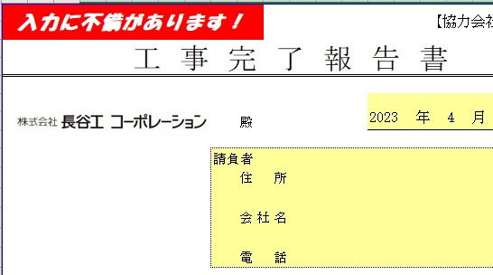
契約番号 |  |  | ※注文書契約Noを記載してください

工期 |  | 2023-03-01 |  |  |  | ～ |  | 2023-03-31

完了年月日 |  | 2023-03-31

工 事 目 的 物 受 領 書

 |  |  |  |  |  |  |  |  | 年 月 日
 |  |  |  |  | 殿

長谷工記入項目
「入力に不備があります！」と表示されたら、データチェックシートを開き、エラーメッセージを確認して、該当の項目を修正してください。
 |  |  |  | 発注者
 |  |  |  |  | 住所 |  | 東京都港区芝二丁目32番１号
 |  |  |  |  |  |  | 株式会社長谷工コーポレーション
 |  |  |  |  | 作業所

 |  |  |  |  | 所長名 |  |  |  |  |  | ㊞

 | 上記の工事目的物を検査し、完了を確認致しました。
 | 本日貴社からの申し出を受け、工事目的物を受領致しました。

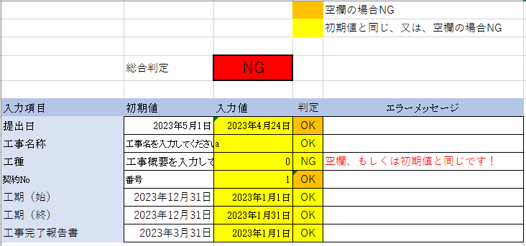
 | 受領年月日 |  |  | 年 月 日

 |  |  |  |  |  |  |  |  |  |  |  |  | 2023.7.1改正
 |  |  |  |  |  |  |  |  |  | 【元請保管】

工 事 完 了 報 告 書

 |  |  |  |  |  |  |  |  | 2023-03-31
 |  |  |  |  | 殿

住所・社名・電話番号を
記載してください
※ゴム印OK
 |  |  |  | 請負者
 |  |  |  |  | 住所
会社印
【協力会社保管】の①、②に入力が完了すると、2枚目の【元請保管】にも同じ内容が転記されています。
※請負者の欄は転記されませんのでご注意下さい
 |  |  |  |  | 会社名 |  |  |  |  |  |  | ㊞

 |  |  |  |  | 電話

 | 下記のとおり工事が完了したので、報告いたします。
 | 工事目的物の検査を実施して下さい。
工事名称 |  | 工事名を入力してください

工種 |  | 工事概要を入力してください

契約番号 |  | 0 | ※注文書契約Noを記載してください

工期 |  | 2023-03-01 |  |  |  | ～ |  | 2023-03-31

完了年月日 |  | 2023-03-31

工 事 目 的 物 受 領 書

0 |  |  |  |  |  |  |  |  | 年 月 日
 |  |  |  |  | 殿

長谷工記入項目
 |  |  |  | 発注者
 |  |  |  |  | 住所 |  | 東京都港区芝二丁目32番１号
 |  |  |  |  |  |  | 株式会社長谷工コーポレーション
 |  |  |  |  | 作業所

 |  |  |  |  | 所長名 |  |  |  |  |  | ㊞

 | 上記の工事目的物を検査し、完了を確認致しました。
 | 本日貴社からの申し出を受け、工事目的物を受領致しました。

 | 受領年月日 |  |  | 年 月 日

 |  |  |  |  |  |  |  |  |  |  |  |  | 2023.7.1改正

